1. Histogram
3. Histogram | : | #DO
No 1 |  | 18
No 2 |  | 20
No 3 |  | 21
No 4 |  | 23
No 5 |  | 25
No 6 |  | 27
No 7 |  | 27
No 8 |  | 28
No 9 |  | 28
No 10 |  | 28
No 11 |  | 28
No 12 |  | 29
No 13 |  | 29
No 14 |  | 29
No 15 |  | 29
No 16 |  | 31
No 17 |  | 32
No 18 |  | 34
No 19 |  | 35
No 20 |  | 36
No 21 |  | 36
No 22 |  | 38
No 23 |  | 38
No 24 |  | 39
No 25 |  | 39
No 26 |  | 40
No 27 |  | 41
No 28 |  | 41
No 29 |  | 41
No 30 |  | 41
No 31 |  | 42
No 32 |  | 42
No 33 |  | 43
No 34 |  | 44
No 35 |  | 44
No 36 |  | 45
No 37 |  | 45
No 38 |  | 45
No 39 |  | 45
No 40 |  | 45
No 41 |  | 45
No 42 |  | 46
No 43 |  | 46
No 44 |  | 46
No 45 |  | 46
No 46 |  | 47
No 47 |  | 47
No 48 |  | 48
No 49 |  | 48
No 50 |  | 48
No 51 |  | 49
No 52 |  | 49
No 53 |  | 50
No 54 |  | 50
No 55 |  | 51
No 56 |  | 51
No 57 |  | 51
No 58 |  | 52
No 59 |  | 53
No 60 |  | 53
No 61 |  | 53
No 62 |  | 53
No 63 |  | 54
No 64 |  | 55
No 65 |  | 55
No 66 |  | 56
No 67 |  | 57
No 68 |  | 58
No 69 |  | 59
No 70 |  | 60
No 71 |  | 61
No 72 |  | 61
No 73 |  | 61
No 74 |  | 62
No 75 |  | 64
No 76 |  | 64
No 77 |  | 65
No 78 |  | 66
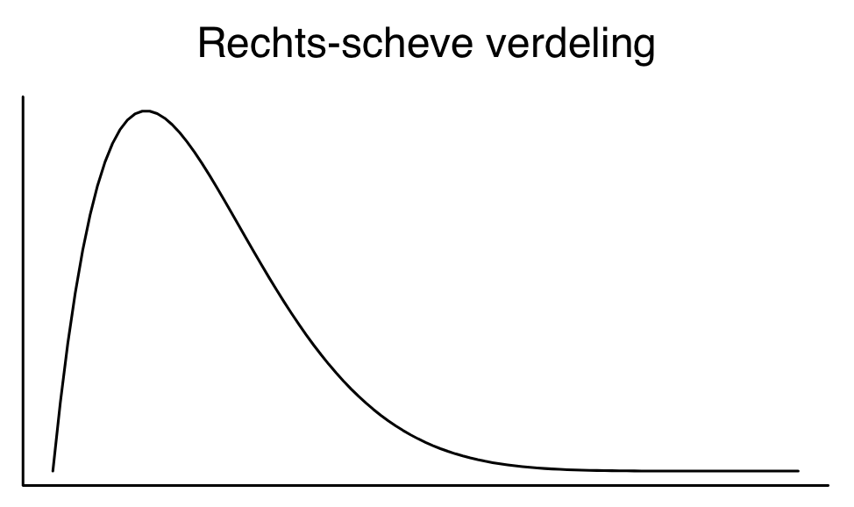
No 79 |  | 66
No 80 |  | 66
No 81 |  | 68
No 82 |  | 69
No 83 |  | 70
No 84 |  | 71
No 85 |  | 72
No 86 |  | 73
No 87 |  | 74
No 88 |  | 74
No 89 |  | 76
No 90 |  | 78
No 91 |  | 81
No 92 |  | 81
No 93 |  | 82
No 94 |  | 84
No 95 |  | 89
No 96 |  | 95

 |  | 96 | : | aantal waarnemingen (n)

 |  | 18 | : | minimale waarde (Min)
 |  | 48 | : | mediaan (Me)
 |  | 95 | : | maximale waarde (Max)

 |  | 77 | : | spreidingsbreedte = range (= Max - Min)

3. SD
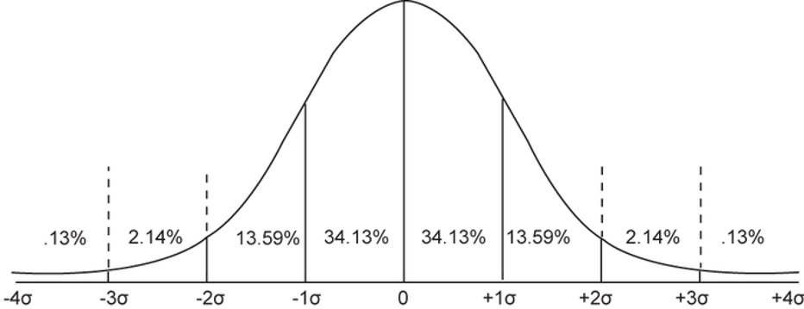
 |  |  | -1SD tot +1SD | -2SD tot +2SD | -3SD tot +3SD | -4SD tot +4SD
Range en betrouwbaarheidsintervallen | : | Range | 68.26% | 95.44% | 99.72% | 99.98%

Ondergrens Range (= Minimum) | : | 18
Minimaal aantal dagen | : |  | 33 | 16 | 0 | -17
Gemiddelde (M) | : |  | 50 | 50 | 50 | 50
Maximaal aantal dagen | : |  | 67 | 84 | 100 | 117
Bovengrens Range (= Maximum) | : | 95

4. Scheefheid
6. Scheefheid (skewness) | : | #DO | RG DO | Δ | Δ2
 |  | 18 | 50 | -32 | 1,024
 |  | 20 | 50 | -30 | 900
 |  | 21 | 50 | -29 | 841
 |  | 23 | 50 | -27 | 729
 |  | 25 | 50 | -25 | 625
 |  | 27 | 50 | -23 | 529
 |  | 27 | 50 | -23 | 529
 |  | 28 | 50 | -22 | 484
 |  | 28 | 50 | -22 | 484
 |  | 28 | 50 | -22 | 484
 |  | 28 | 50 | -22 | 484
 |  | 29 | 50 | -21 | 441
 |  | 29 | 50 | -21 | 441
 |  | 29 | 50 | -21 | 441
 |  | 29 | 50 | -21 | 441
 |  | 31 | 50 | -19 | 361
 |  | 32 | 50 | -18 | 324
 |  | 34 | 50 | -16 | 256
 |  | 35 | 50 | -15 | 225
 |  | 36 | 50 | -14 | 196
 |  | 36 | 50 | -14 | 196
 |  | 38 | 50 | -12 | 144
 |  | 38 | 50 | -12 | 144
 |  | 39 | 50 | -11 | 121
 |  | 39 | 50 | -11 | 121
 |  | 40 | 50 | -10 | 100
 |  | 41 | 50 | -9 | 81
 |  | 41 | 50 | -9 | 81
 |  | 41 | 50 | -9 | 81
 |  | 41 | 50 | -9 | 81
 |  | 42 | 50 | -8 | 64
 |  | 42 | 50 | -8 | 64
 |  | 43 | 50 | -7 | 49
 |  | 44 | 50 | -6 | 36
 |  | 44 | 50 | -6 | 36
 |  | 45 | 50 | -5 | 25
 |  | 45 | 50 | -5 | 25
 |  | 45 | 50 | -5 | 25
 |  | 45 | 50 | -5 | 25
 |  | 45 | 50 | -5 | 25
 |  | 45 | 50 | -5 | 25
 |  | 46 | 50 | -4 | 16
 |  | 46 | 50 | -4 | 16
 |  | 46 | 50 | -4 | 16
 |  | 46 | 50 | -4 | 16
 |  | 47 | 50 | -3 | 9
 |  | 47 | 50 | -3 | 9
 |  | 48 | 50 | -2 | 4
 |  | 48 | 50 | -2 | 4
 |  | 48 | 50 | -2 | 4
 |  | 49 | 50 | -1 | 1
 |  | 49 | 50 | -1 | 1
 |  | 50 | 50 | 0 | 0
 |  | 50 | 50 | 0 | 0
 |  | 51 | 50 | 1 | 1
 |  | 51 | 50 | 1 | 1
 |  | 51 | 50 | 1 | 1
 |  | 52 | 50 | 2 | 4
 |  | 53 | 50 | 3 | 9
 |  | 53 | 50 | 3 | 9
 |  | 53 | 50 | 3 | 9
 |  | 53 | 50 | 3 | 9
 |  | 54 | 50 | 4 | 16
 |  | 55 | 50 | 5 | 25
 |  | 55 | 50 | 5 | 25
 |  | 56 | 50 | 6 | 36
 |  | 57 | 50 | 7 | 49
 |  | 58 | 50 | 8 | 64
 |  | 59 | 50 | 9 | 81
 |  | 60 | 50 | 10 | 100
 |  | 61 | 50 | 11 | 121
 |  | 61 | 50 | 11 | 121
 |  | 61 | 50 | 11 | 121
 |  | 62 | 50 | 12 | 144
 |  | 64 | 50 | 14 | 196
 |  | 64 | 50 | 14 | 196
 |  | 65 | 50 | 15 | 225
 |  | 66 | 50 | 16 | 256
 |  | 66 | 50 | 16 | 256
 |  | 66 | 50 | 16 | 256
 |  | 68 | 50 | 18 | 324
 |  | 69 | 50 | 19 | 361
 |  | 70 | 50 | 20 | 400
 |  | 71 | 50 | 21 | 441
 |  | 72 | 50 | 22 | 484
 |  | 73 | 50 | 23 | 529
 |  | 74 | 50 | 24 | 576
 |  | 74 | 50 | 24 | 576
 |  | 76 | 50 | 26 | 676
 |  | 78 | 50 | 28 | 784
 |  | 81 | 50 | 31 | 961
 |  | 81 | 50 | 31 | 961
 |  | 82 | 50 | 32 | 1,024
 |  | 84 | 50 | 34 | 1,156
 |  | 89 | 50 | 39 | 1,521
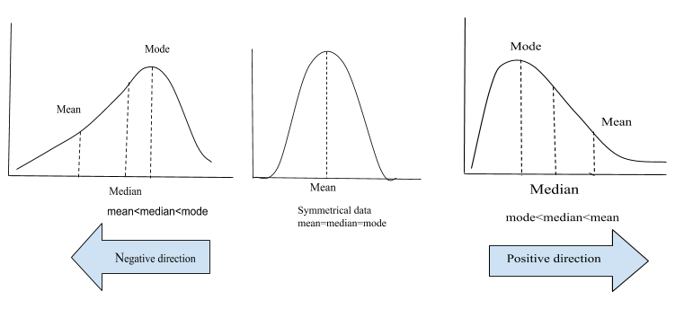
 |  | 95 | 50 | 45 | 2,025
som | : | 4,800 |  |  | 27,014
aantal waarnemingen (n) | : | 96
rekenkundig gemiddelde (M) | : | 50
Variantie = Var = som/n | : |  |  |  | 281.40
standaard deviatie = SD = s = √Var | : |  |  |  | 16.77
Variatie coëfficiënt = vc = SD/M | : |  |  |  | 0.34

Skewness = scheefheid = g | : |  |  |  | 0.38
Pearson scheefheid = gP = 3x(M-Me)/SD | : |  |  |  | 0.36
Pearson scheefheid = gP = (M-Mo)/SD | : |  |  |  | 0.30

Skewness = scheefheid = maat voor asymmetrie
Linksscheef = lange, zware staart op links = negatief scheef (g < 0) = gemiddelde < mediaan < modus
0 scheefheid = symmetrisch = normale verdeling, uniforme verdeling
Rechtsscheef = lange, zware staart op rechts = positief scheef (g > 0) = modus < mediaan < gemiddelde

